G.6.1
Gráfico 6.1. Llamadas por violencia en la pareja o expareja atendidas en el Teléfono ANAR.
Periodo 2010-2024.

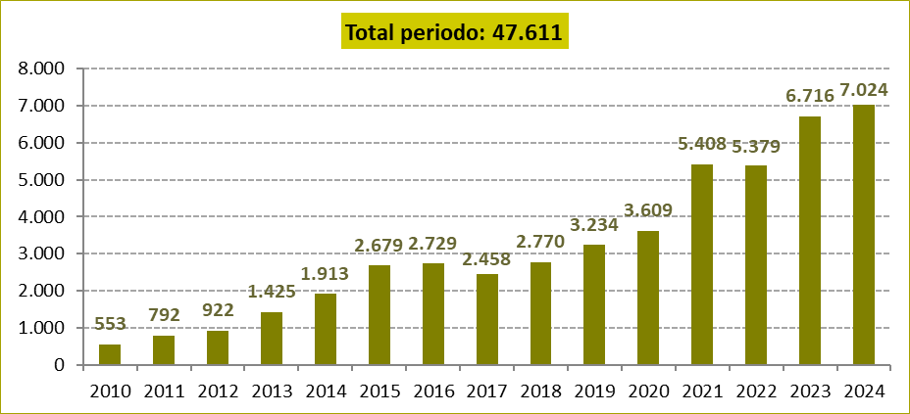

Fuente: Elaboración propia a partir de los datos proporcionados por la Fundación ANAR.

G.6.2
Gráfico 6.2. Distribución porcentual de las llamadas por violencia en la pareja o expareja atendidas en el Teléfono ANAR según el tipo de violencia.
Año 2024.

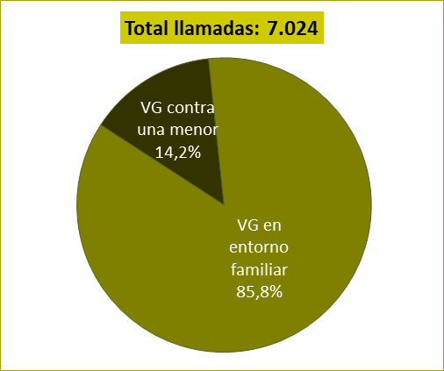

Fuente: Elaboración propia a partir de los datos proporcionados por la Fundación ANAR.

G.6.3
Gráfico 6.3. Distribución porcentual de las llamadas por violencia en la pareja o expareja atendidas en el Teléfono ANAR según los meses, por tipo de violencia.
Año 2024.

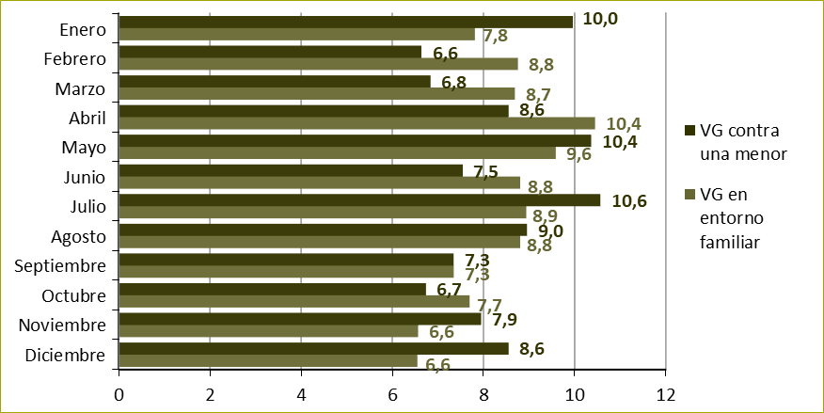

Fuente: Elaboración propia a partir de los datos proporcionados por la Fundación ANAR.

G.6.4
Gráfico 6.4. Llamadas por violencia en la pareja o expareja atendidas en el Teléfono ANAR por tipo de violencia y por comunidad autónoma. Tasas por millón de niñas menores de 18 años y por millón de menores de 18 años.
Año 2024.

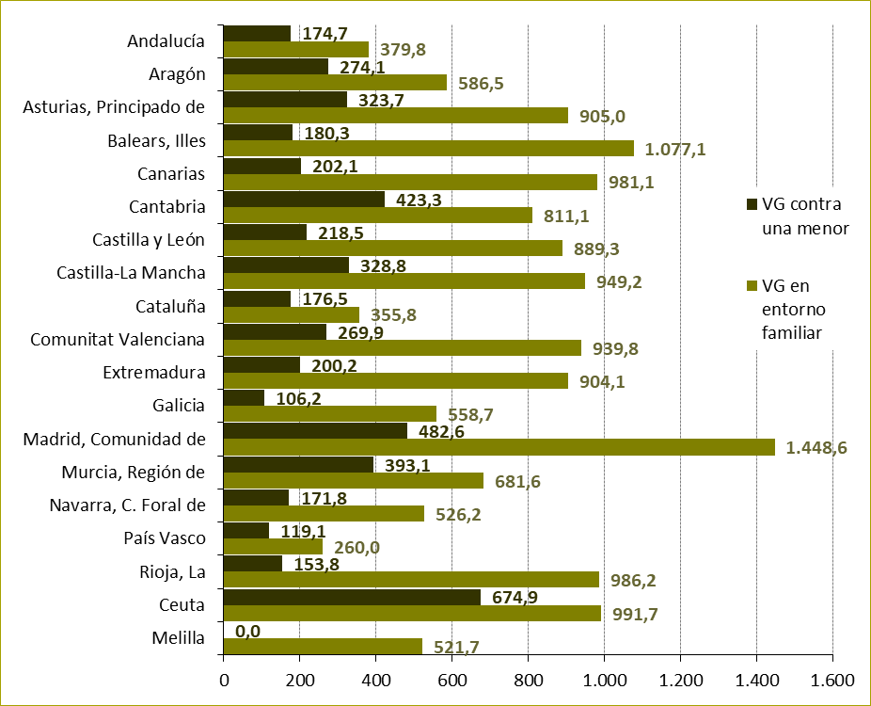

Fuente: Elaboración propia a partir de los datos proporcionados por la Fundación ANAR.

G.6.5
Gráfico 6.5. Distribución porcentual de las llamadas atendidas en la línea del adulto y la familia del Teléfono ANAR sobre menores víctimas directas de violencia en la pareja o expareja según la relación con la menor.
Año 2024.

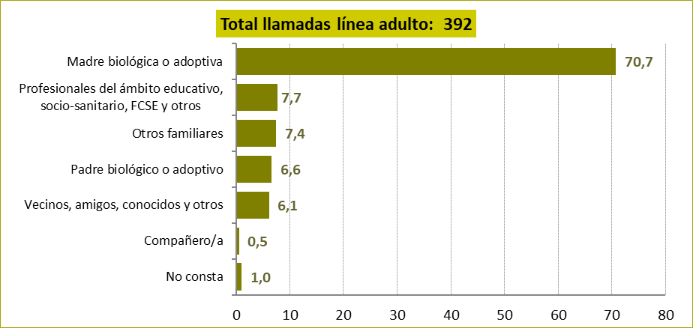

Fuente: Elaboración propia a partir de los datos proporcionados por la Fundación ANAR.

G.6.6
Gráfico 6.6. Distribución porcentual de las llamadas atendidas en el Teléfono ANAR sobre menores víctimas directas de violencia en la pareja o expareja según la edad de la menor.
Año 2024.

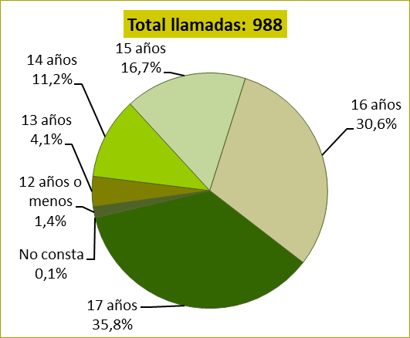

Fuente: Elaboración propia a partir de los datos proporcionados por la Fundación ANAR.

G.6.7_8
Gráfico 6.7. Distribución porcentual de las llamadas atendidas en el Teléfono ANAR sobre menores víctimas directas de violencia en la pareja o expareja según la duración de la violencia. | Gráfico 6.8. Distribución porcentual de las llamadas atendidas en el Teléfono ANAR sobre menores víctimas directas de violencia en la pareja o expareja según la frecuencia de la violencia.
Año 2024. | Año 2024.

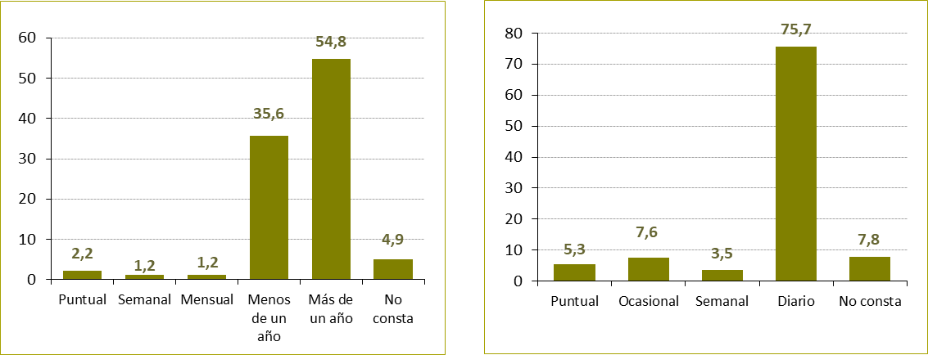

Fuente: Elaboración propia a partir de los datos proporcionados por la Fundación ANAR.

G.6.9
Gráfico 6.9. Distribución porcentual de las llamadas atendidas en el Teléfono ANAR sobre menores víctimas directas de violencia en la pareja o expareja según la relación con su agresor.
Año 2024.

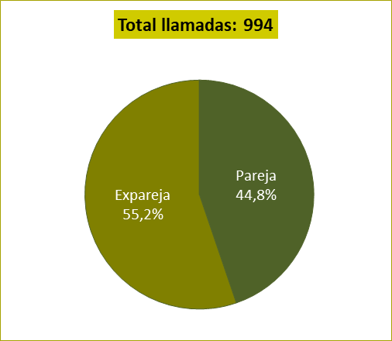

Fuente: Elaboración propia a partir de los datos proporcionados por la Fundación ANAR.

G.6.10
Gráfico 6.10. Distribución porcentual de las llamadas atendidas en el Teléfono ANAR sobre menores víctimas directas de violencia en la pareja o expareja según el tipo de orientación prestada.
Año 2024.

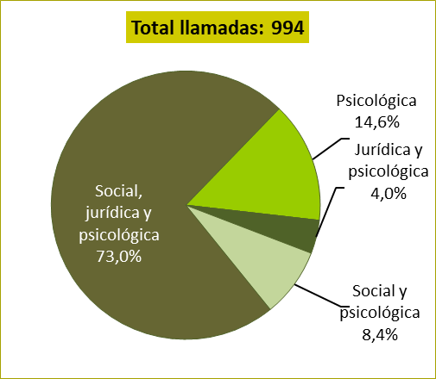

Fuente: Elaboración propia a partir de los datos proporcionados por la Fundación ANAR.

G.6.11
Gráfico 6.11. Distribución porcentual de las llamadas atendidas en la línea del adulto y la familia del Teléfono ANAR sobre menores en entornos de violencia en la pareja o expareja según la relación con el o la menor.
Año 2024.

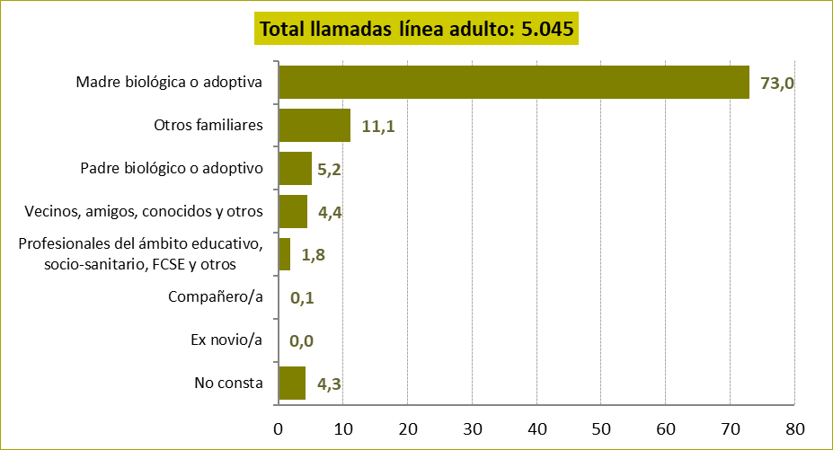

Fuente: Elaboración propia a partir de los datos proporcionados por la Fundación ANAR.

G.6.12
Gráfico 6.12. Distribución porcentual de las llamadas atendidas en el Teléfono ANAR sobre menores en entornos de violencia en la pareja o expareja según el tramo de edad del o la menor.
Año 2024.

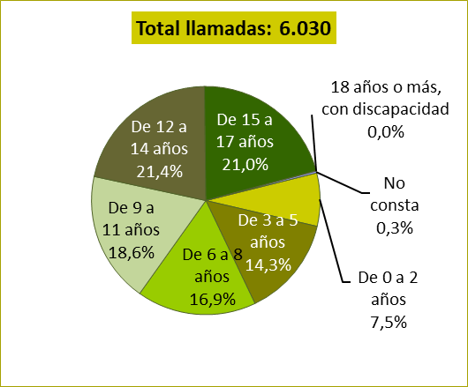

Fuente: Elaboración propia a partir de los datos proporcionados por la Fundación ANAR.

G.6.13
Gráfico 6.13. Distribución porcentual de las llamadas atendidas en el Teléfono ANAR sobre menores en entornos de violencia en la pareja o expareja según según el número de hermanos o hermanas.
Año 2024.

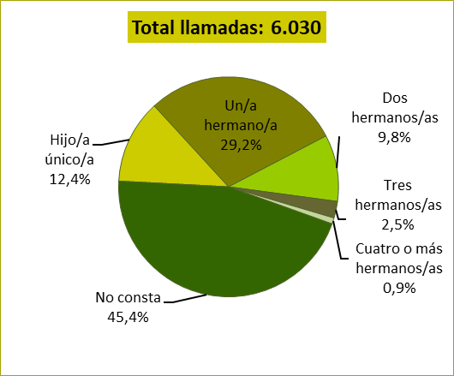

Fuente: Elaboración propia a partir de los datos proporcionados por la Fundación ANAR.

G.6.14_15
Gráfico 6.14. Distribución porcentual de las llamadas atendidas en el Teléfono ANAR sobre menores en entornos de violencia en la pareja o expareja según la duración de la violencia. | Gráfico 6.15. Distribución porcentual de las llamadas atendidas en el Teléfono ANAR sobre menores en entornos de violencia en la pareja o expareja según la frecuencia de la violencia.
Año 2024. | Año 2024.

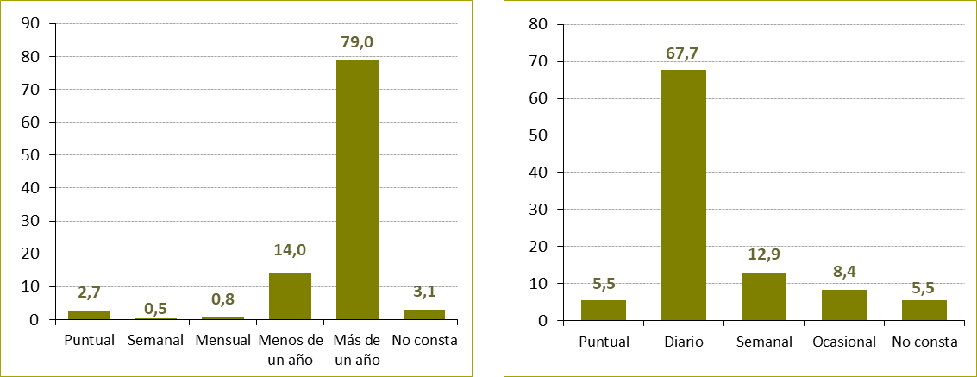

Fuente: Elaboración propia a partir de los datos proporcionados por la Fundación ANAR.

G.6.16
Gráfico 6.16. Distribución porcentual de las llamadas atendidas en el Teléfono ANAR sobre menores en entornos de violencia en la pareja o expareja según la relación con su agresor.
Año 2024.

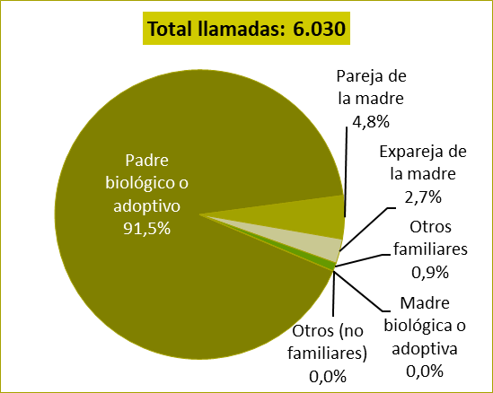

Fuente: Elaboración propia a partir de los datos proporcionados por la Fundación ANAR.

G.6.17
Gráfico 6.17. Distribución porcentual de las llamadas atendidas en el Teléfono ANAR sobre menores en entornos de violencia en la pareja o expareja según el tipo de orientación prestada.
Año 2024.

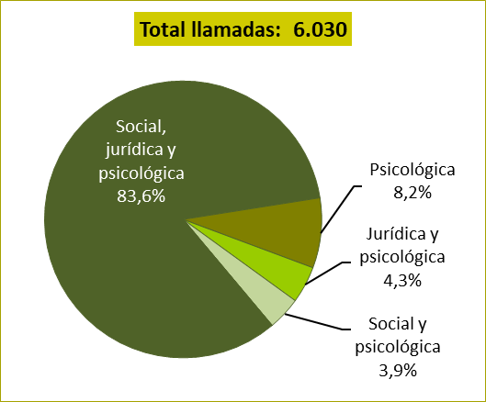

Fuente: Elaboración propia a partir de los datos proporcionados por la Fundación ANAR.

